Anmerkungen
Klasseneinteilung | Bezeichnung der Richtungen
Aus der BAST-Richtlinien für die Straßenverkehrszählung 2020 im Jahre 2021 auf den Bundesfernstraßen:
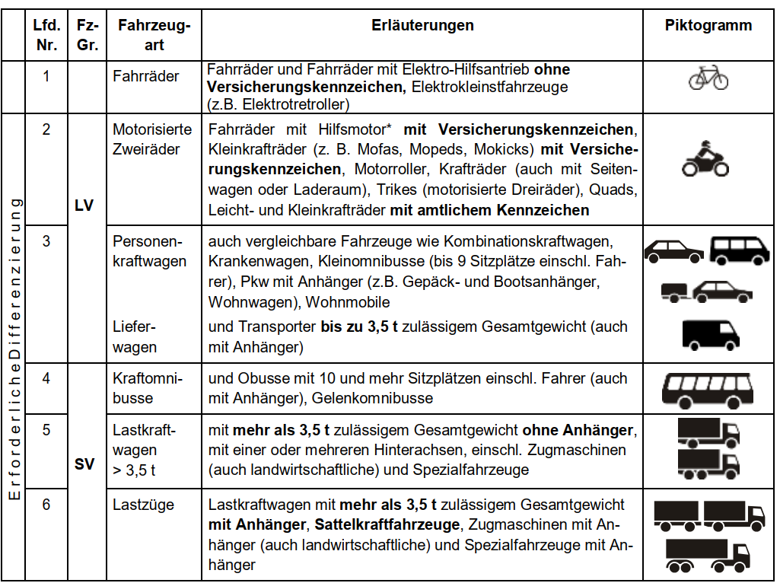
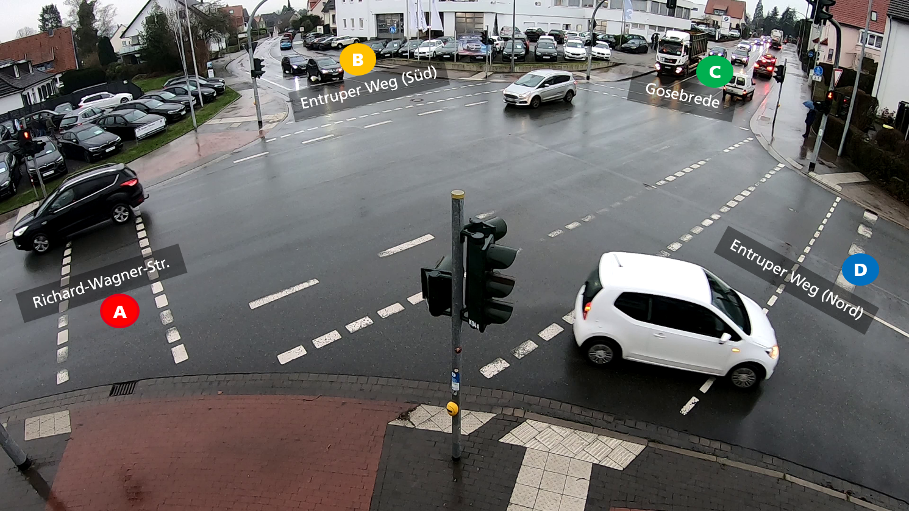

Anmerkung zur Zählung von Fahrrädern: Fahrräder, die für ihren Weg auch die Fußgängerüberwege bzw. -ampeln benutzt haben wurden zu Fußgängern gezählt. Fahrräder die wie PKWs komplett auf der Straße fahren werden in der Spalte "Fahrräder" gezählt.

Diagramme
Verkehrsteilnehmer gesamt
Verkehrsteilnehmer gesamt
Zeit | Verkehrsteilnehmer
15:00 - 15:05 | 144
15:05 - 15:10 | 180
15:10 - 15:15 | 160
15:15 - 15:20 | 169
15:20 - 15:25 | 150
15:25 - 15:30 | 167
15:30 - 15:35 | 159
15:35 - 15:40 | 165
15:40 - 15:45 | 167
15:45 - 15:50 | 173
15:50 - 15:55 | 169
15:55 - 16:00 | 171
16:00 - 16:05 | 177
16:05 - 16:10 | 166

PKW und LKW
 | Intervalle | PKW | LKW
 |  |  | 1
PKW und LKW
 | PKW | LKW
Zeit | PKW | LKW
15:00 - 15:05 | 122 | 7
15:05 - 15:10 | 161 | 6
15:10 - 15:15 | 134 | 8
15:15 - 15:20 | 147 | 10
15:20 - 15:25 | 131 | 5
15:25 - 15:30 | 153 | 3
15:30 - 15:35 | 139 | 7
15:35 - 15:40 | 136 | 12
15:40 - 15:45 | 147 | 6
15:45 - 15:50 | 160 | 4
15:50 - 15:55 | 145 | 8
15:55 - 16:00 | 149 | 8
16:00 - 16:05 | 156 | 6
16:05 - 16:10 | 142 | 7

